No.1~6
OLD | NEW

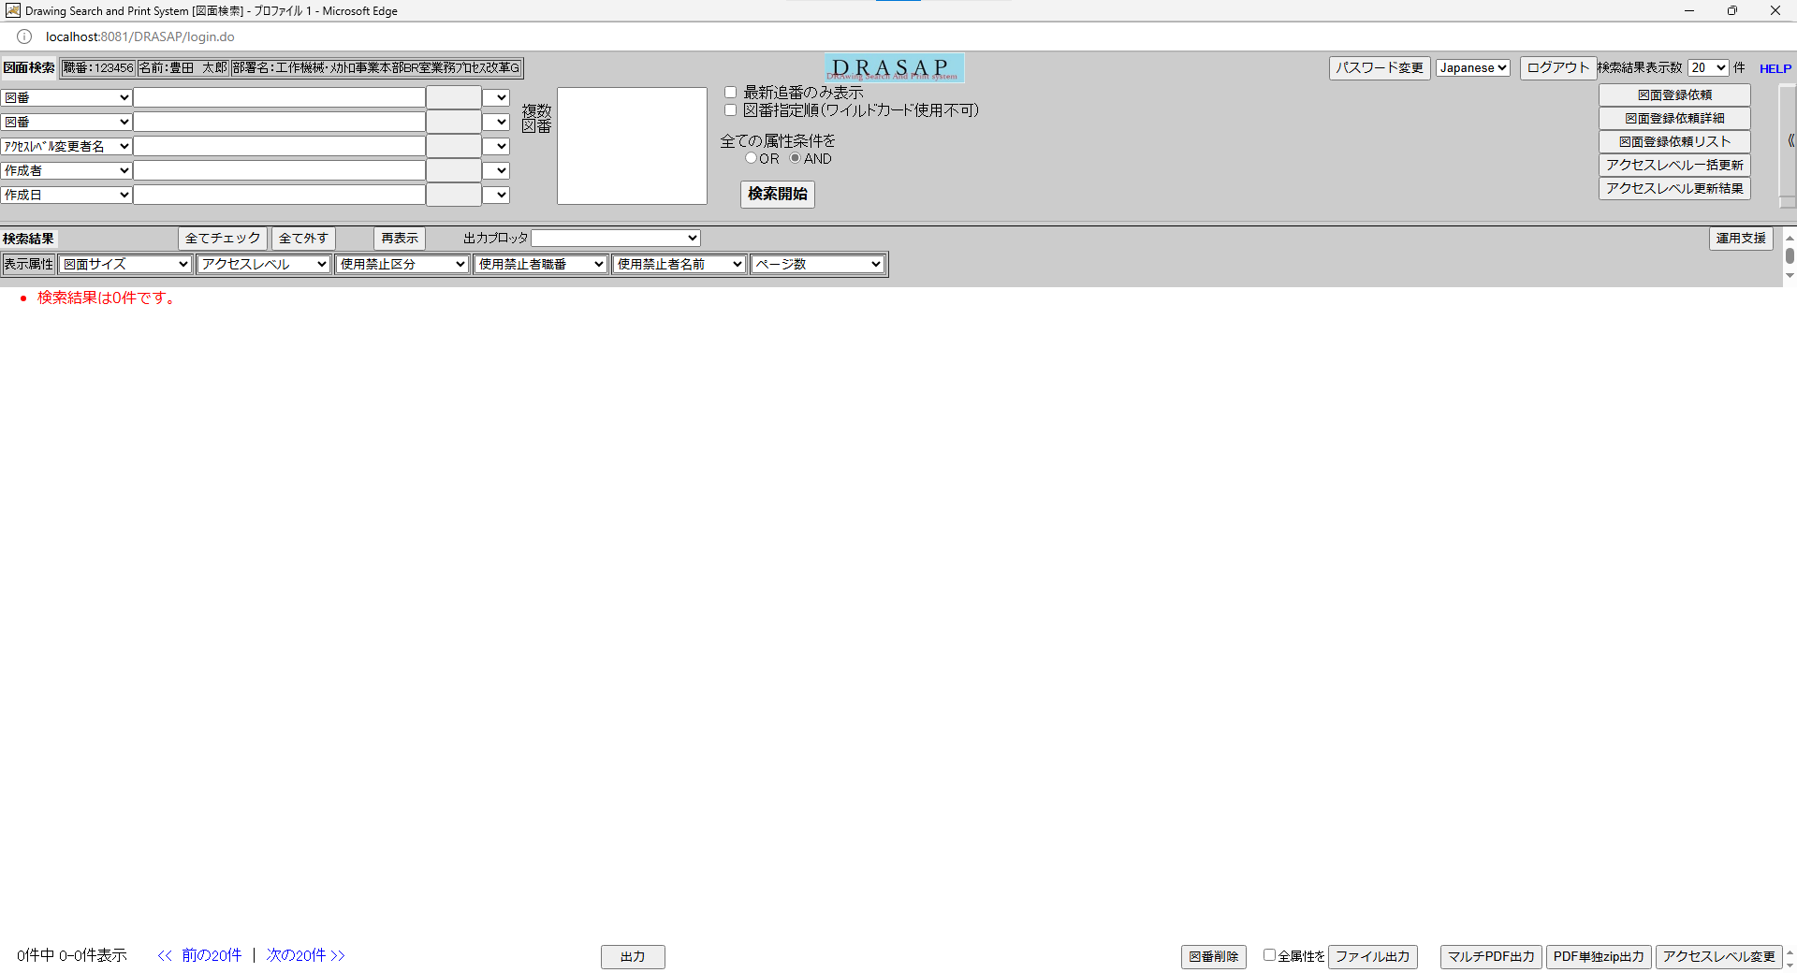
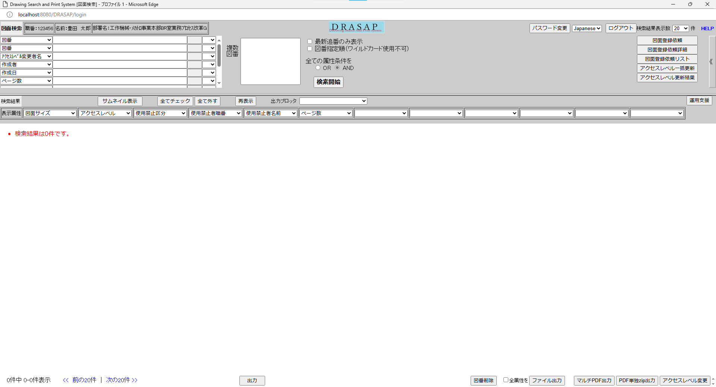

押下
押下

No.1
別ウィンドウでブラウザを起動する
No.1
別ウィンドウでブラウザを起動する

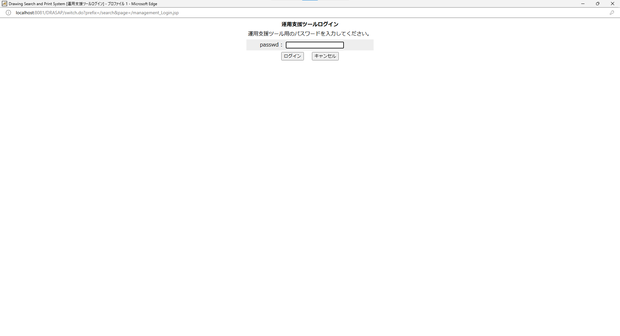
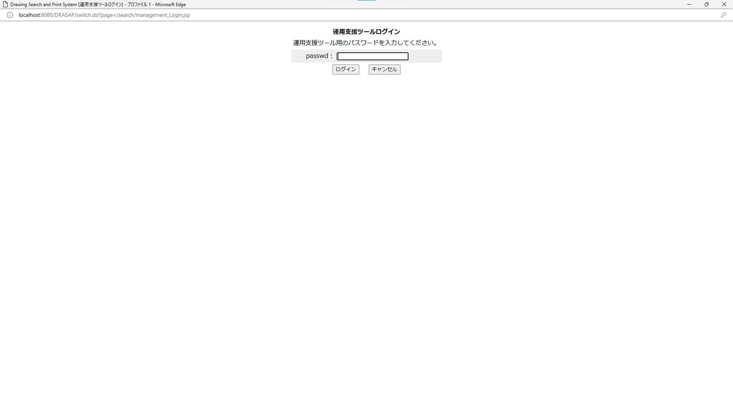

No.2
タイトルが下記の通り表示されること
Drawing Search and Print System [運用支援ログイン]
No.3
ログインの説明文は、以下の通りであること
運用支援ツールログイン
運用支援ツール用のパスワードを入力してください。
No.4
運用支援ツール用のパスワード入力欄が存在する。
No.5
ログイン用のボタンが有効になっている
No.6
キャンセル用のボタンが有効になっている

No.2
タイトルが下記の通り表示されること
Drawing Search and Print System [運用支援ログイン]
No.3
ログインの説明文は、以下の通りであること
運用支援ツールログイン
運用支援ツール用のパスワードを入力してください。
No.4
運用支援ツール用のパスワード入力欄が存在する。
No.5
ログイン用のボタンが有効になっている
No.6
キャンセル用のボタンが有効になっている

